Requirement Engineering
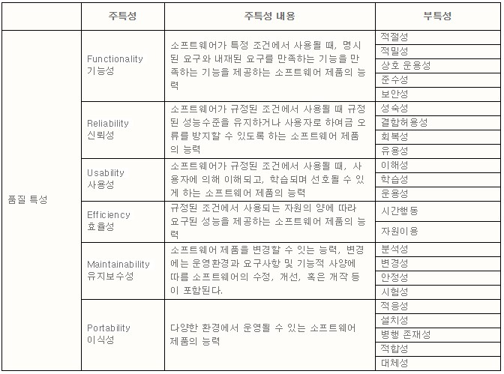
Title | Content
Types of Quality Aspects | - Process Quality : 개발공정의 품질을 측정합니다. - Internal Quality ( Quality of Intermediate Artifacs ) : 소프트웨어 개발 과정 중에 나오는 산출물을 측정하기 위해 사용하며, 프로젝트가 지속적으로 개발가능한지의 정도를 측정합니다. 소프트웨어의 정적인 특성 ( 효율성, 유지보수성, 이식성 ) Maintainability, Flexibility, Portability, Re-usability, Readability, Testability, and Understandability - External Quality (Quality of Impliementation Code ) : 개발이 완료된 소프트웨어 제품에 특성을 측정하기 위해 이용하며, 시스템이 stakeholder들의 요구사항을 얼마나 충족시켰는지 정도를 측정합니다. 소프트웨어의 동적인 특성 ( 기능성, 신뢰성, 사용성 ) Correctness, Usability, Efficiency, Reliability, Integrity, Adaptability, Accuracy, and Robustness - Quality in Use(사용상 품질) : 제품에 대한 사용자의 기대가 부합하는 정도를 말합니다 | Internal Quality determines your ability to move forward on a project External Quality determines the fulfillment of stakeholder requirements | External Quality Characteristics:Correctness, Usability, Efficiency, Reliability, Integrity, Adaptability, Accuracy, and Robustness. Internal Quality Characteristics:Maintainability, Flexibility, Portability, Re-usability, Readability, Testability, and Understandability.
Quality Model of ISO 9126 | : 6 Main Factors and Sub-Factors for each 1. 기능성: 적절성, 정확성, 상호운용성, 보안성, 준수성 - 필요한 기능을 제공하는가? 2. 신뢰성: 성숙성, 결함수용성, 복구용이성, 준수성 - 믿을 만 한가? 3. 사용성: 이해용이성, 성습성, 운영성, 기호성, 준수성 - 쓰기 쉬운가? 4. 효율성: 시간효율성, 자원활용성, 준수성 - 효율성이 좋은가? 5. 유지보수성: 분석성, 변경성, 안정성, 시험성, 준수성 - 고치기는 쉬운가? 6. 이식성: 환경적응성, 설치용이성, 치환성, 상호공존성, 준수성 - 다른 환경으로 쉽게 바꿀 수 있는가? | http://etutorials.org/Programming/Software+architecture+in+practice,+second+edition/Part+Two+Creating+an+Architecture/Chapter+5.+Achieving+Qualities/5.1+Introducing+Tactics/
Quality Attribute Tactics | Security Tactics - resisting attacks 사용자 인증(auth), 데이터 기밀성 유지(encryption), 무결성 유지(signature), 엑세스 제한 - detecting attacks 네트웍 데이터의 필터링 - recoverying from attacks 공격자 식별, 데이터의 중복을 통한 복구 Performance Tactics 자원 요구 계산 효율을 높인다. 불필요한 오버헤드를 줄여라. 이벤트의 속도를 관리한다. 자원 관리 스레드를 이용한 동시성을 활용하라, 캐쉬를 활용, 하드웨어 자원을 높여라 자원 중재 스케쥴링을 통해서 리소스를 효율적으로 사용합니다.
ATAM | 1. ATAM (Architecutre Trade Off Analysis Method) : 품질 속성에 경험을 더한 평가(Trade Off) 품질속성 만족 여부 판단, 이해 관계 평가 아키텍처가 특정 품질 목표를 만족하는지 여부와 품질 목표들간에 발생하는 충돌에 대해서도 분석하는 평가기법 품질 목표들간에 충돌을 프로젝트 초기(요구사항 정의 또는 설계 단계)에 알아냄으로써 비교적 경제적인 방법으로 문제를 해결할 수 있음 변경, 다른 시스템과의 통합, 업그레이드 등이 필요한 레가시 시스템을 분석하는데도 사용할 수 있음
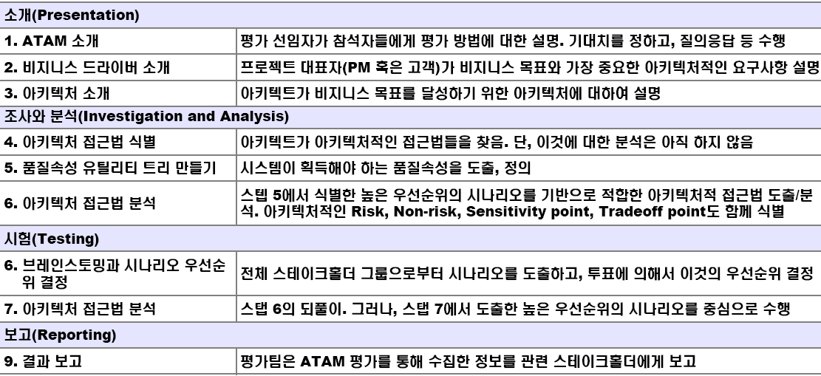
ReFactorting | 시스템의 동작의 변경없이 소프트웨어의 내부구조를 변경하는 것이다. Process Smell -> Unit Test -> Refactoring ReDesign ReEngineering - 소프트웨어 기능의 변경없이 소프트웨어의 구조를 새로운 형식으로 재구성하기 위해 소프트웨어를 평가하고 변경하는 기술 ReStructuring - Refactoring
Non-Conventional NFR | 1. 깔려있는 Fact와 Policy를 찾음 2. Criteria 정의 3. Tactic을 정의 4. Tactic 평가 5. Impact On View 고려 6. Apply Tactics 7. 추적성 확인

